Sheet1
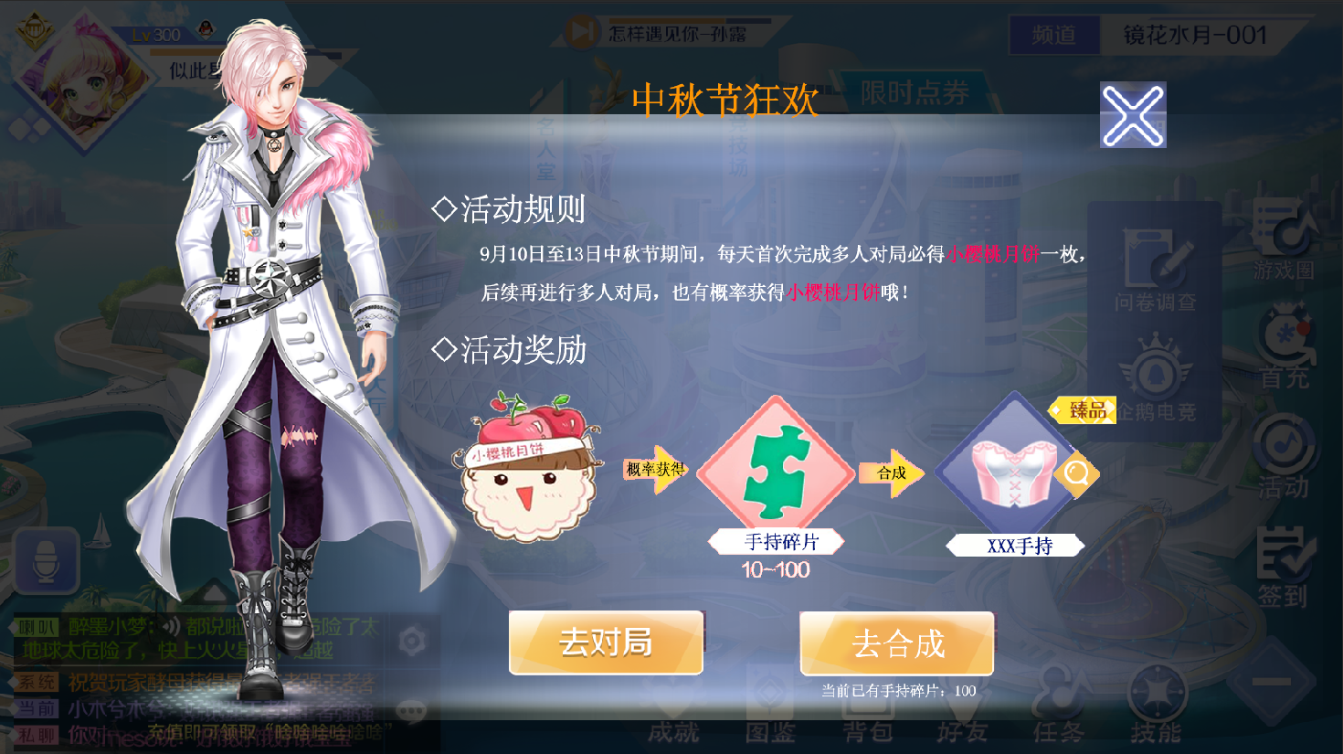
 | 图片或者文字设计X2

 | 节日图片X2

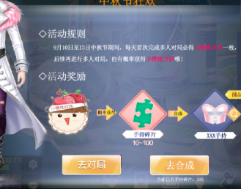

 |  | 背景图x1

 | 箭头X1

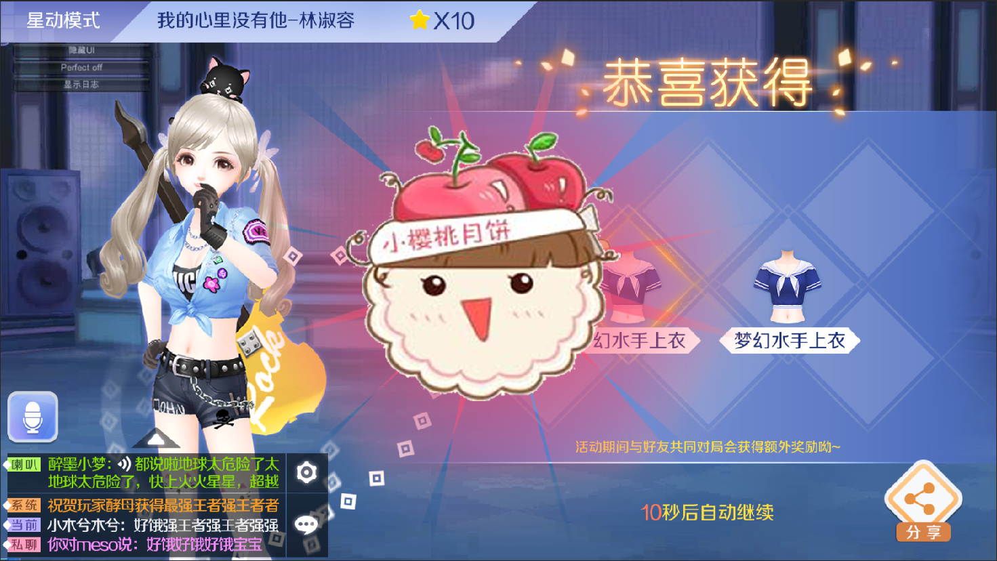


奖励特效X1

